LISTA SABANA
MAXIMILIANO GORDILLO - 11 5040-8378
VICTOR GORDILLO - 11 4936-7336
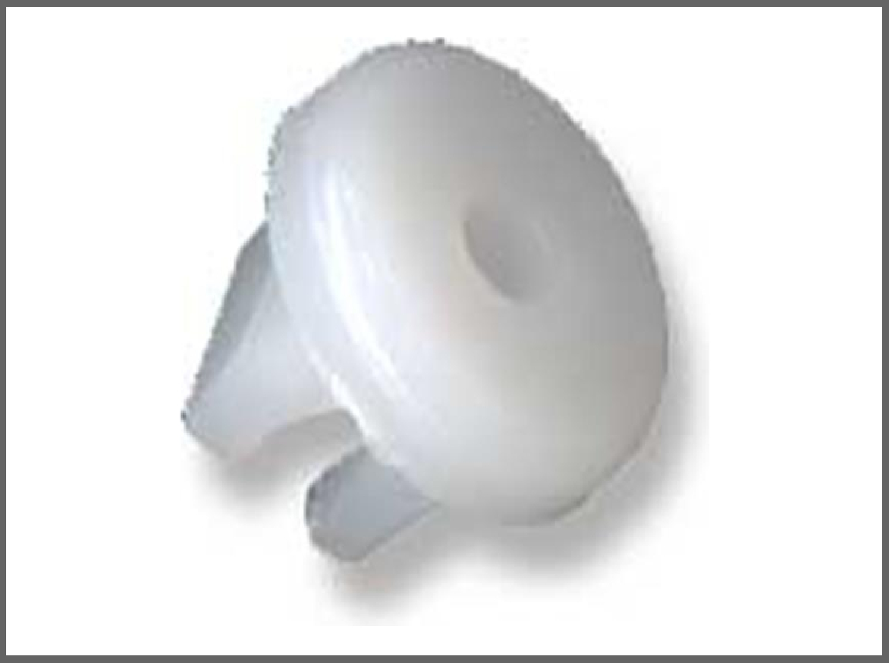
 |  |  |  |  | Volver al
 |  |  |  |  | Indice
 | Fecha Última Actualización: | 25/04/2026

FABRICA Y DISTRIBUIDORA MAXIFER |  |  | Agregar IVA?

@fabrica.maxifer
info@fabricamaxifer.com
www.fabricamaxifer.com
fabrica.maxifer
 |  |  | NO

LISTA SABANA |  |  | Descuento: | VENTA
NUMERO | DESCRIPCIÓN | Precio de Lista | 46% | 80%

PLASTICOS
1 | Grampa tapizado R11- R18 | $1,159.02 | $625.87 | $1,126.57
2 | Grampa tapizadoDuna-128-147 | $578.93 | $312.62 | $562.72
3 | Tuerca autorros. FIAT-RENAULT | $629.53 | $339.95 | $611.91
4 | Fijacion consola GACELL | $654.85 | $353.62 | $636.52
5 | Fijacion OPTICA 128 | $727.61 | $392.91 | $707.24
6 | Tuerca autorros. GACELL | $914.71 | $493.94 | $889.09
7 | Fijacion patente FIAT | $578.93 | $312.62 | $562.72
8 | Registro faro 125 | $654.85 | $353.62 | $636.52
9 | Tuerca autorroscante FIAT | $680.90 | $367.69 | $661.84
10 | Fijacion capot 125 | $771.26 | $416.48 | $749.66
11 | Tuerca parrilla DUNA- UNO | $917.77 | $495.60 | $892.08
12 | Tuerca autorroc. PEUGEOT | $933.24 | $503.95 | $907.11
13 | Tuerca autorros. FIAT-PEUGEOT | $1,202.08 | $649.12 | $1,168.42
14 | Tuerca autorros. FIAT | $622.52 | $336.16 | $605.09
15 | Grampa tapizadoPEUGEOT 405 | $800.37 | $432.20 | $777.96
16 | Grampa tapizadoR11-R18-R9 | $858.58 | $463.63 | $834.53
17 | Grampa tapizado techo 405 | $771.26 | $416.48 | $749.66
18 | Grampa tapizado FIAT UNO-TIPO | $873.13 | $471.49 | $848.68
19 | Grampa tapizado GOL | $671.31 | $362.51 | $652.52
20 | Grampa tapizado FIAT UNO-DUNA | $683.95 | $369.33 | $664.79
21 | Grampa tapizado FIAT128-147 | $669.40 | $361.48 | $650.66
22 | Fijacion bagueta SPAZZIO | $1,057.97 | $571.30 | $1,028.34
23 | Grampa tapizado PEUGEOT 504 | $659.10 | $355.91 | $640.64
24 | Arandelas varias | $517.86 | $279.64 | $503.35
25 | Regulador parrilla FALCON | $669.45 | $361.50 | $650.70
26 | Apoya brazo PEUGEOT 504/505 | $785.82 | $424.34 | $763.81
27 | Tapizado puertas PIK-UP FORD | $776.79 | $419.47 | $755.05
28 | Tapizado puertas PIK-UP CHEVR. | $776.79 | $419.47 | $755.05
29 | Grampa Tapizado Universal | $785.82 | $424.34 | $763.81
30 | Broche tapizado ESCORD-PEUGEOT | $700.47 | $378.25 | $680.85
31 | Clip tapizado SIENA Y GACELL | $637.98 | $344.51 | $620.12
32 | Clip panel puerta R6/-R9-R12 | $785.82 | $424.34 | $763.81
33 | Fijacion tapizado FIAT 128 | $591.05 | $319.17 | $574.51
34 | Tapizado DODGE 1500/1800 | $659.10 | $355.91 | $640.64
35 | Grampa lateral puerta TAUNUS-SIERRA | $771.26 | $416.48 | $749.66
36 | Broche tapizado y baul GACELL | $727.61 | $392.91 | $707.24
37 | Clip tapizado PEUGEOT 504/505 | $669.40 | $361.48 | $650.66
38 | Grampa media coliza puerta renault 18 | $964.70 | $520.94 | $937.69
39 | Fijacion tapizado techo FIAT 125 | $654.85 | $353.62 | $636.52
40 | Modura baul FALCON 78/82 | $668.91 | $361.21 | $650.18
41 | Tapizado techo PEUGEOT 504/505 | $625.74 | $337.90 | $608.22
42 | Chupete guardabarro R11-9-19 | $684.31 | $369.53 | $665.15
43 | Fijacion parrilla PEUGEOT 504/505 | $578.93 | $312.62 | $562.72
44 | Tapizado REGATTA-TEMPRA | $683.95 | $369.33 | $664.79
45 | Tapizado FIAT UNO-DUNA | $700.47 | $378.25 | $680.85
46 | Tapizado PEUGEOT 504 | $700.47 | $378.25 | $680.85
47 | Tapizado puerta FIAT PALIO SIENA | $887.50 | $479.25 | $862.65
48 | Paneles de baul y puertas ESCORD | $758.10 | $409.37 | $736.87
49 | Burleterias de puertas REGATTA | $709.33 | $383.04 | $689.47
50 | Varilla capot R9-pasacables y cañerias | $964.70 | $520.94 | $937.69
51 | Varilla capotFIAT DUNA-UNO | $964.70 | $520.94 | $937.69
52 | Paneles omega mediano | $669.45 | $361.50 | $650.70
53 | Varilla capot ESCORD-FIESTA-KA-SIERRA | $1,018.65 | $550.07 | $990.13
54 | Varilla cerradura FIAT-PEUGEOT-405 | $669.45 | $361.50 | $650.70
55 | Grampa varilla cerradura FIAT DUNA UNO | $778.17 | $420.21 | $756.38
56 | Buje insignia FIAT UNO-DUNA | $578.93 | $312.62 | $562.72
57 | Tuerca apoya brazo VOLKSWEGEN GACELL | $1,845.05 | $996.33 | $1,793.39
58 | Grampa bagueta zocalo R11 | $1,088.84 | $587.97 | $1,058.35
59 | Grampa bagueta zocalo R11 | $964.70 | $520.94 | $937.69
60 | Grampa bagueta zocalo R11 roja | $964.70 | $520.94 | $937.69
61 | grampa varilla cerradura FIAT 600 - PEUGEOT | $910.22 | $491.52 | $884.74
62 | Grampa tapizado Renault 21 | $1,027.04 | $554.60 | $998.28
63 | Grampa paragolpe Ford Ka | $1,244.49 | $672.02 | $1,209.64
64 | Grampa tapizado Renault 19 | $1,186.46 | $640.69 | $1,153.24
65 | Grampa tapizado Peugeot 405 larga | $1,027.04 | $554.60 | $998.28
66 | Grampa tapizado puerta Chevr. Corsa | $756.71 | $408.62 | $735.52
67 | Grampa tapizado Ford Ka | $1,244.49 | $672.02 | $1,209.64
69 | Grampa pasacable omega grande | $683.78 | $369.24 | $664.63
70 | Grampa pasacable omega chica | $669.45 | $361.50 | $650.70
71 | Soporte giratorio de cables de motor | $1,322.92 | $714.38 | $1,285.88
72 | Grampa pasacable de cerradura de Escord | $1,049.13 | $566.53 | $1,019.75
73 | Grampa varilla capot SENDA - GOL -SAVERIO | $1,964.54 | $1,060.85 | $1,909.53
74 | Grampa pasacable de zocalos Renault 12 | $741.75 | $400.55 | $720.99
75 | Grampa tapizado de GOL AB9 | $873.13 | $471.49 | $848.68
76 | Grampa paneles de tapizado DUNA Y UNO | $778.17 | $420.21 | $756.38
77 | Grampa paneles laterales y baul VOLKSWAGEN | $1,013.24 | $547.15 | $984.87
78 | Clip tapizado panel GOL - SENDA | $829.47 | $447.91 | $806.24
79 | Grampa tapizado Renault 18 - 11 | $578.93 | $312.62 | $562.72
80 | Grampa manta capot CLIO | $691.60 | $373.46 | $672.23
81 | Grampa fijacion patente FORD-VOLKSWAGEN | $933.24 | $503.95 | $907.11
82 | Tuerca autorroscante optica ESCORD | $839.97 | $453.58 | $816.44
84 | Tuerca autorroscante FIAT - PEUGEOT | $902.31 | $487.25 | $877.05
85 | Boton estriado tapizado FORD ORION | $902.31 | $487.25 | $877.05
86 | Grampa tapizado puerta PALIO- SIENA buje B | $642.40 | $346.90 | $624.42
87 | Tueca apoya brazo R- 18 - Fuego - Break | $839.97 | $453.58 | $816.44
88 | Grampa tapizado Pick-up Ford mod. Nuevo | $1,064.00 | $574.56 | $1,034.21
89 | Chupete guardabarro Renault 18 | $727.61 | $392.91 | $707.24
91 | Grampa baguet lateral R 19 - RN - RT -Coupe | $447.75 | $241.79 | $435.22
92 | Grampa varilla cerradura Renault todos | $864.50 | $466.83 | $840.29
93 | Grampa moldura techo DUNA - UNO - TIPO | $706.18 | $381.34 | $686.41
94 | Grampa varilla capot Peugeot 504 | $668.91 | $361.21 | $650.18
95 | Grampa varilla capot Peugeot 205 - 306 - 406 | $1,073.43 | $579.65 | $1,043.37
96 | Tope cap3,01ot Pick -up - Camion Ford | $713.06 | $385.05 | $693.09
97 | Grampa tapizado Renault Express | $1,229.03 | $663.68 | $1,194.62
98 | Grampa tapizado peugeot405 corta | $1,027.04 | $554.60 | $998.28
99 | Grampa manta capot DUNA - 147 gasoleros | $744.80 | $402.19 | $723.94
100 | Grampa lateral puerta Pick FORD | $771.26 | $416.48 | $749.66
101 | Boton lateral puerta 125 | $756.71 | $408.62 | $735.52
102 | Abrazaderas p/ cables linea Fiat | $1,382.45 | $746.52 | $1,343.74
103 | Grampa varilla capot R19 pasacables.. | $1,633.55 | $882.12 | $1,587.82
104 | Leva carburados holley | $1,600.74 | $864.40 | $1,555.92
105 | Grampa cerradura puerta Pick-up isquier. | $858.58 | $463.63 | $834.53
106 | Grampa cerradura puerta Pick-up derecha. | $858.58 | $463.63 | $834.53
107 | Grampa fij. Paragolpe tras. Y delan. R9 -R11 | $824.51 | $445.24 | $801.43
108 | Tornillo farol DEL y TRAS. Fiat 128 | $668.91 | $361.21 | $650.18
109 | Grampa tapizado Dodge 1.8 -1500-Taunus | $659.10 | $355.91 | $640.64
110 | Puntera regulador de optica Fiat 128 y 133 | $873.13 | $471.49 | $848.68
111 | Grampa varilla cerradura VOLKSWAGEN GACELL | $762.17 | $411.57 | $740.83
112 | Grampa varilla cerradura SENDA- GOL-SAVERIO | $804.69 | $434.53 | $782.15
113 | Grampa varilla cerradura PEUGEOT 504 | $1,013.24 | $547.15 | $984.87
114 | Grampa varilla cerradura FORD RANGER 98` | $886.90 | $478.93 | $862.07
115 | Puntera regulacion de octica DODGE 1500-1800 | $785.82 | $424.34 | $763.81
116 | Clip parrilla FIAT UNO | $1,618.09 | $873.77 | $1,572.79
117 | Cap. Anclaje tornillo reg. FIAT DUNA | $715.78 | $386.52 | $695.74
118 | Tuerca fijacion patente DODGE 1500-1800 | $1,120.52 | $605.08 | $1,089.14
119 | Grampa cierre capot PEUGEOT 505 | $698.50 | $377.19 | $678.94
120 | Grampa moldura lateral FIAT 1600 | $578.93 | $312.62 | $562.72
121 | Grampa moldura lateral FORD TAUNUS | $654.85 | $353.62 | $636.52
122 | Grampa intermedia paragolpe FORD KA | $1,820.08 | $982.84 | $1,769.11
123 | Grampa tachuela cuadrada FIAT 128 | $654.85 | $353.62 | $636.52
124 | Grampa varilla cerradura FIAT- PEUGEOT verde | $910.22 | $491.52 | $884.74
125 | Grampa varilla cerradura FIAT- PEUGEOT Azul | $910.22 | $491.52 | $884.74
126 | Grampa fijacion cañerias | $2,182.82 | $1,178.72 | $2,121.70
127 | Grampa tapizado de alfombras PEUGEOT 504 | $668.91 | $361.21 | $650.18
128 | Separador de cables bujias FIAT-PEUGEOT | $2,738.45 | $1,478.76 | $2,661.77
129 | Levas cerradura puerta RENAULT 19-MEGANE | $1,773.75 | $957.83 | $1,724.09
130 | Levas cerradura puerta RENAULT 12 Isquierdo | $2,052.79 | $1,108.51 | $1,995.32
131 | Leva cerradura puerta RENAULT 12 Derecho | $2,052.79 | $1,108.51 | $1,995.32
132 | Grampa bagueta lateral FORD TAUNUS | $1,120.30 | $604.96 | $1,088.93
133 | Grampa de parrilla FORD TAUNUS | $700.32 | $378.17 | $680.71
134 | Leva cerradura RENAULT CLIO | $3,111.50 | $1,680.21 | $3,024.38
135 | Grampa media coliza PEUGEOT 505 | $1,120.30 | $604.96 | $1,088.93
136 | Buje respaldo de asiento VOLKS WAGEN GOL | $1,477.95 | $798.09 | $1,436.56
137 | grampa varilla cerradura FORD ESCOR-ORION | $1,073.43 | $579.65 | $1,043.37
138 | Grampa cerradura RENAULT CHEVROLET | $871.44 | $470.58 | $847.04
139 | Clip baguetas de puertas PEUGEOT 306-307 | $1,088.84 | $587.97 | $1,058.35
140 | Grampas tapizado puertas VOLKSWAGEN AB 9 | $895.53 | $483.59 | $870.46
141 | Clip manta capot PALIO -SIENA | $858.58 | $463.63 | $834.53
142 | Grampa moldura zocalo PALIO-SIENA | $911.07 | $491.98 | $885.56
143 | Traba seguro manija PALIO-SIENA | $1,159.96 | $626.38 | $1,127.48
144 | grampa bagueta lateral sup. Puerta REN. 18 BREAK | $699.24 | $377.59 | $679.66
145 | Grampa moldura lateral Ranger | $720.20 | $388.91 | $700.04
146 | Grampa bagueta puerta RENAULT CLIO | $2,219.51 | $1,198.54 | $2,157.37
147 | Reten seguro puerta PALIO-SIENA-PEUGEOT | $1,057.97 | $571.30 | $1,028.34
148 | Grampa tapizado VOKSWAGEN | $668.91 | $361.21 | $650.18
149 | Clip baguetas laterales y traserasPEUGEOT-PATNER | $1,120.30 | $604.96 | $1,088.93
150 | Clip manta capot GOL | $800.37 | $432.20 | $777.96
151 | Clip fijacion parrilla PEUGEOT 206-106-306 | $1,324.25 | $715.10 | $1,287.18
152 | Clip tapizado FIESTA-FOCUS-MONDEO | $1,018.65 | $550.07 | $990.13
153 | Grampa tapiz. Baul VOLHSWAGEN GOL AB9 | $902.31 | $487.25 | $877.05
154 | Grampa fijacion paragolpe FORD SIERRA | $949.24 | $512.59 | $922.66
155 | Clip tapizafdo baul POLO-GOL | $873.13 | $471.49 | $848.68
156 | Fijacion Parrilla PEUGEOT 306/307 | $1,384.69 | $747.73 | $1,345.91
157 | Clip manta capot VOLKSWAGEN GOL | $1,018.65 | $550.07 | $990.13
158 | Clip tapizado y pasarueda PEUGEOT-TODOS | $839.97 | $453.58 | $816.44
159 | Tope de capot lateral FIAT 147 | $949.24 | $512.59 | $922.66
160 | Grampa alfombra piso baul PEUGEOT 205-206 | $1,229.03 | $663.68 | $1,194.62
161 | grampa tapiz. Puerta recho FORD TRANSIT-FOCUS | $1,018.65 | $550.07 | $990.13
162 | Horquilla ghuia vidrio RENAULT CLIO-MEGANE | $1,236.93 | $667.94 | $1,202.29
163 | Guia vidrios c/remache REN.-MEGANE-CLIO-KANGOO | $1,891.78 | $1,021.56 | $1,838.81
164 | Precinto pasacable marcas varias | $1,054.31 | $569.33 | $1,024.79
165 | GRAMPA MOLDURA LATERAL FORD FALCON | $606.51 | $327.52 | $589.54
166 | GRAMPA MOLDURA LATERAL FORD FAIRLANNE | $582.09 | $314.33 | $565.79
167 | GRAMPA MOLDURA LATERAL DE PUERTA FIAT 147 | $778.17 | $420.21 | $756.38
168 | GRAMPA MOLDURA LATERAL PICK UP FORD 81 | $1,042.50 | $562.95 | $1,013.31
169 | GRAMPA MOLDURA LATERAL PICK UP FORD | $839.97 | $453.58 | $816.44
170 | CORREDERA ASIENTO SENDA-GO -SAVEIRO | $1,680.48 | $907.46 | $1,633.43
171 | CORREDERA ASIENTO GACEL | $1,680.48 | $907.46 | $1,633.43
172 | GRAMPA MOLDURA LATERAL FORD FALCON 64/74 | $731.24 | $394.87 | $710.77
173 | GRAMPA MOLDURA LATERAL FORD FALCON 73/80 | $1,493.42 | $806.45 | $1,451.61
174 | SEGURO SOPORTE DE PARAGOLPE PEUGEOT 504/405 | $6,316.27 | $3,410.79 | $6,139.42
175 | GRAMPA MOLDURA LATERAL FORD FALCON | $5,040.91 | $2,722.09 | $4,899.76
176 | GRAMPA TACHUELA CUADRADA FIAT 128 | $654.85 | $353.62 | $636.52
177 | TUERCA CAJON FIAT-PEUGEOT Y FORD UNIVERSAL | $2,209.20 | $1,192.97 | $2,147.35
178 | PERILLA SEGURO DE PUERTAS FIAT 128 | $980.17 | $529.29 | $952.72
179 | PERILLA SEGURO DE PUERTAS FORD TAUNUS | $980.17 | $529.29 | $952.72
180 | PERILLA SEGURO DE PUERTAS FORD FALCON | $980.17 | $529.29 | $952.72
181 | PERILLA SEGURO DE PUERTAS PEUGEOT 504 | $1,057.97 | $571.30 | $1,028.34
182 | PERILLA SEGURO DE PUERTAS PICK UP FORD 80/86 | $1,057.97 | $571.30 | $1,028.34
183 | PERILLA SEGURO DE PUERTAS RENAULT 9/11 | $1,057.97 | $571.30 | $1,028.34
184 | PERILLA SEGURO DE PUERTAS RENAULT 11 | $1,046.57 | $565.15 | $1,017.27
185 | PERILLA SEGURO DE PUERTAS RENAULT 18 | $1,046.57 | $565.15 | $1,017.27
186 | PERILLA SEGURO DE PUERTAS RENAULT 12 | $4,584.15 | $2,475.44 | $4,455.79
187 | PERILLA SEGURO DE PUERTAS FORD RANGER | $1,697.28 | $916.53 | $1,649.75
...

